Sheet1
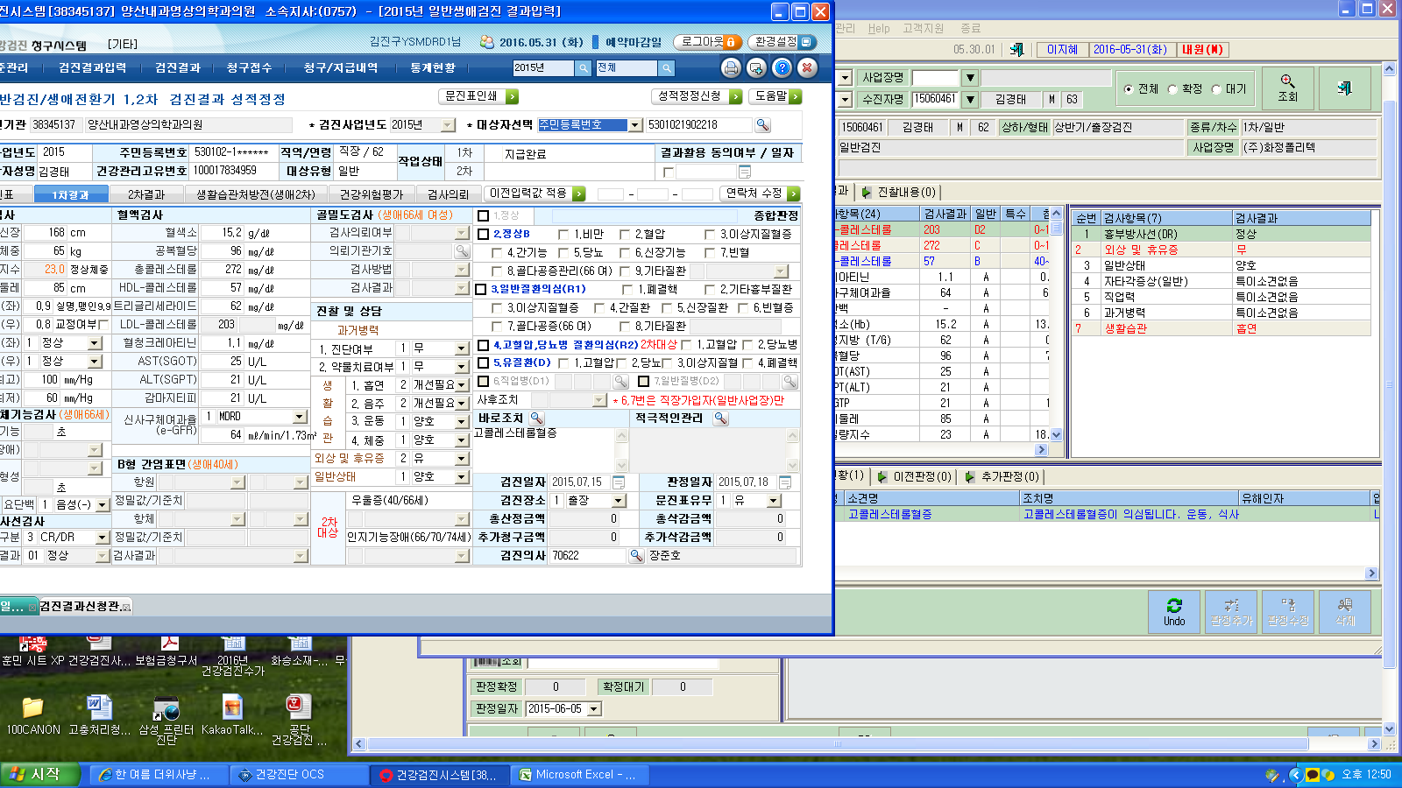

팀장님 성적오류 부분입니다
오류내용은-종합판정값이 없는경우 입니다

